Olchamlar
Лойиҳа номи: |  | Dkdkdkd | 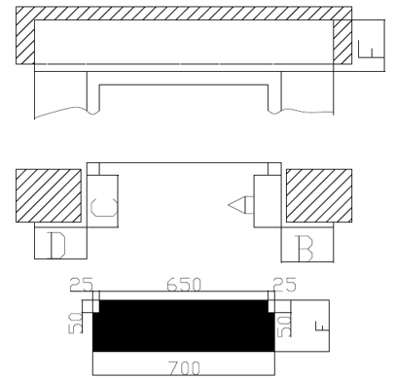
Адрес: |  | None
Инженер технолог: |  | Sjskskakaka
Монтажник: |  | Sjsksksk
Номер телефона: |  | 998916567199
Дата: |  | 2022.02.08
Проём двери: |  | 67
Ширина парога: |  | 78

№ | Этаж - 1
A | 67
B | 78
C | 67
D | 56
E | 67
F | 67

